Estadísticas a Marzo 2017
DIRECCIÓN GENERAL DE ÉTICA E INTEGRIDAD GUBERNAMENTAL
"Año del Desarrollo Agroforestal"

COMISIONES DE ÉTICA PÚBLICA (CEP) CONFORMADAS A NIVEL NACIONAL DEL 2006 A MARZO 2017

 | AÑO | CANTIDAD
 | 2006-2012 | 221
 | 2013 | 38
 | 2014 | 42
 | 2015 | 34
 | 2016 | 21
 | 2017 | 2
 | TOTAL | 358
Fuente: Departamento Ética e Integridad Gubernamental

DIRECCIÓN GENERAL DE ÉTICA E INTEGRIDAD GUBERNAMENTAL
"Año del Desarrollo Agroforestal"

MAPA MACROREGIÓN COMISIONES DE ÉTICA PÚBLICA (CEP) CONFORMADAS DEL 2006 A MARZO 2017
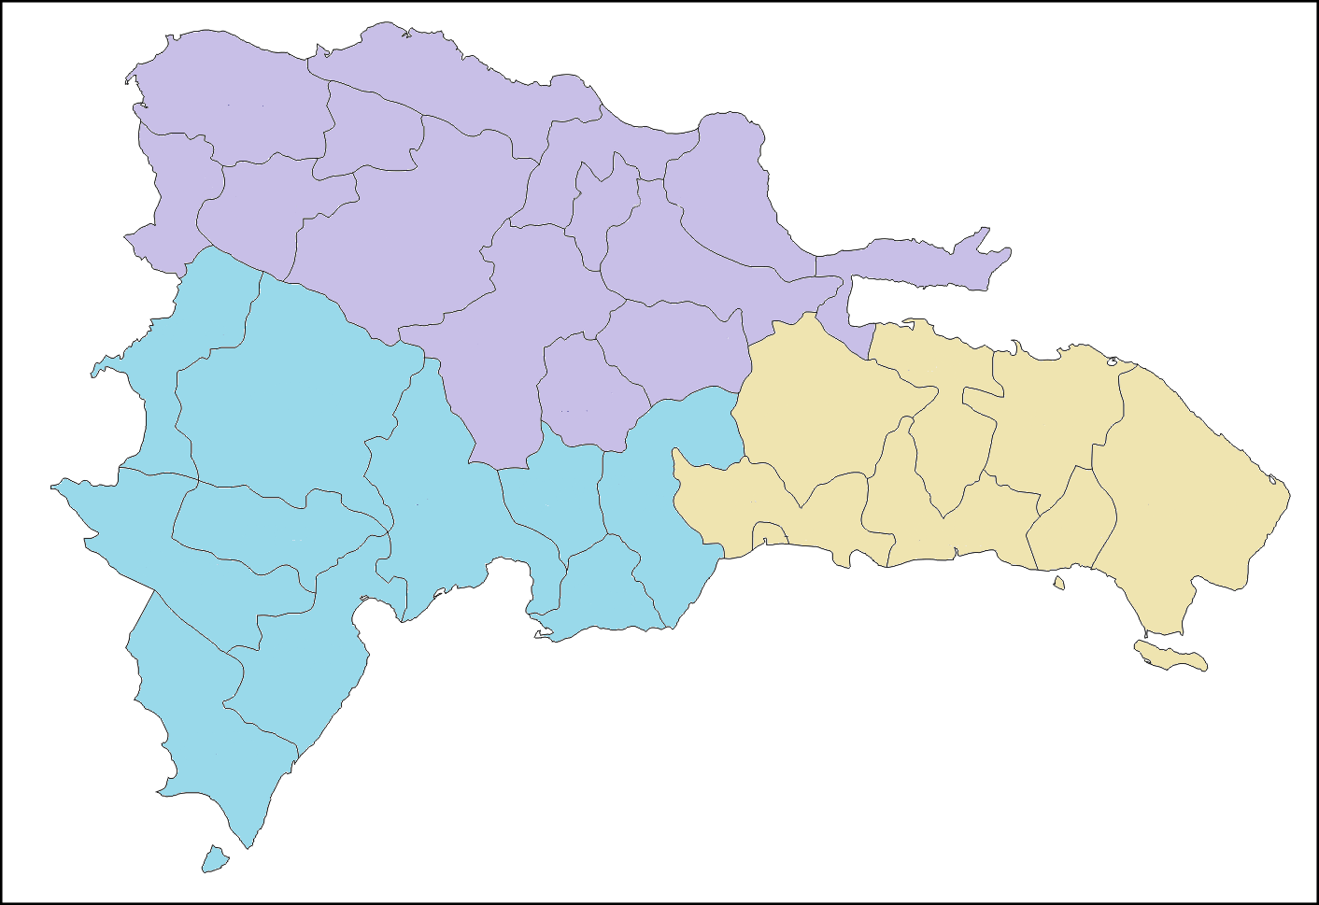

138 CEP

211 CEP
9 CEP

Fuente: Departamento Ética e Integridad Gubernamental

DIRECCIÓN GENERAL DE ÉTICA E INTEGRIDAD GUBERNAMENTAL
"Año del Desarrollo Agroforestal"

PORCENTAJE DE COMISIONES DE ÉTICA PÚBLICA (CEP) CONFORMADAS POR MACROREGIÓN DEL 2006 A MARZO 2017

 | MACROREGIÓN | CANTIDAD
 | Norte | 138
 | Sureste | 211
 | Suroeste | 9
 | TOTAL | 358
Fuente: Departamento Ética e Integridad Gubernamental

